画面
 |  |  | プロパティファイル

 |  |  | SettingWindow

 |  |  | 設定画面 |  |  |  |  | 登録と編集

 |  |  | 登録と編集 |  | ユーザの登録と編集 |  |  | U0000 |  | タップホテル | 192.168.0.1

 |  |  | マスタ |  | ユーザのマスタファイルの選択

 |  |  | ✔ | 接続前に確認を行う。
 |  |  |  |  |  |  |  |  | 新規 |  |  | 編集

タップホテル

 | 接続 | 設定

 |  |  |  |  |  |  | ユーザID |  |  |  |  |  | ユーザID | U0000

 |  |  |  |  |  |  | ユーザ名 |  |  |  |  |  | ユーザ名 | タップホテル

Main → （Fileオブジェクト） → SettingWindow
#setFile ： ファイルパスを編集する。
#getFile ： ファイルパスを取得する。
 |  |  |  |  |  |  | IPアドレス |  |  |  |  |  | IPアドレス | 192.168.0.1
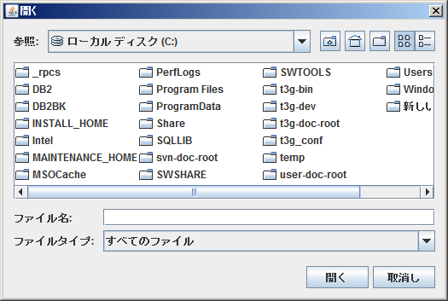
 |  |  |  |  |  |  |  | 登録 |  |  |  |  |  |  | 更新

 |  |  |  |  |  | ユーザーマスタの形式

 |  |  |  |  |  | U0000,タップホテル,192.168.0.1

Sheet1
8.2 | 6.56
8.3 | 6.64
8.4 | 6.72
8.5 | 6.8
8.6 | 6.88
8.7 | 6.96
8.8 | 7.04
8.9 | 7.12
9 | 7.2
9.1 | 7.28
9.2 | 7.36
9.3 | 7.44
9.4 | 7.52
9.5 | 7.6
9.6 | 7.68
9.7 | 7.76
9.8 | 7.84
9.9 | 7.92
10 | 8
10.1 | 8.08
10.2 | 8.16
10.3 | 8.24
10.4 | 8.32
10.5 | 8.4
10.6 | 8.48
10.7 | 8.56
10.8 | 8.64
10.9 | 8.72
11 | 8.8
11.1 | 8.88
11.2 | 8.96
11.3 | 9.04
11.4 | 9.12
11.5 | 9.2
11.6 | 9.28
11.7 | 9.36
11.8 | 9.44
11.9 | 9.52
12 | 9.6
12.1 | 9.68
12.2 | 9.76
12.3 | 9.84
12.4 | 9.92
12.5 | 10
12.6 | 10.08
12.7 | 10.16
12.8 | 10.24
12.9 | 10.32
13 | 10.4
13.1 | 10.48
13.2 | 10.56
13.3 | 10.64
13.4 | 10.72
13.5 | 10.8
13.6 | 10.88
13.7 | 10.96
13.8 | 11.04
13.9 | 11.12
14 | 10.5
14.1 | 10.575
14.2 | 10.65
14.3 | 10.725
14.4 | 10.8
14.5 | 10.875
14.6 | 10.95
14.7 | 11.025
14.8 | 11.1
14.9 | 11.175
15 | 11.25
15.1 | 11.325
15.2 | 11.4
15.3 | 11.475
15.4 | 11.55
15.5 | 11.625
15.6 | 11.7
15.7 | 11.775
15.8 | 11.85
15.9 | 11.925

